Planilha1
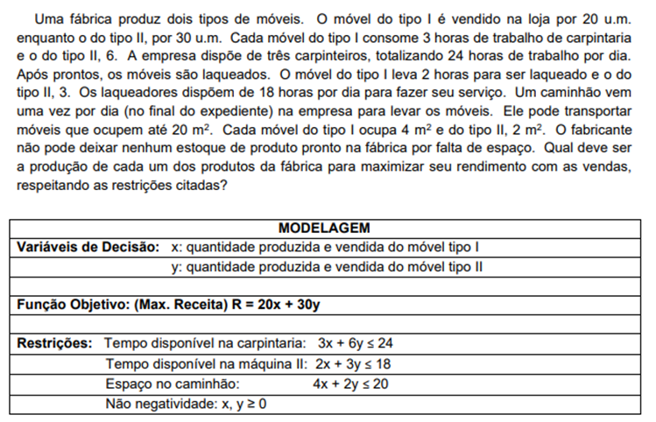

FORMA PADRÃO:
3x + 6y + f1 = 24
2x + 3y + f2 = 18
4x + 2y + f3 = 20
R - 20x - 30y = 0
x, y, f1, f2, f3 >=0

VB | x | y | f1 | f2 | f3 | MD |  | VB: Variáveis Básicas
f1 | 3 | 6 | 1 | 0 | 0 | 24 | 4 | MD: Mão direita
f2 | 2 | 3 | 0 | 1 | 0 | 18 | 6
f3 | 4 | 2 | 0 | 0 | 1 | 20 | 10
R | -20 | -30 | 0 | 0 | 0 | 0

VB | x | y | f1 | f2 | f3 | MD
y | 0.5 | 1 | 0.16666666667 | 0 | 0 | 4 | 8
f2 | 0.5 | 0 | -0.5 | 1 | 0 | 6 | 12
f3 | 3 | 0 | -0.33333333333 | 0 | 1 | 12 | 4
R | -5 | 0 | 5 | 0 | 0 | 120

VB | x | y | f1 | f2 | f3 | MD
y | 0 | 1 | 0.22222222222 | 0 | -0.16666666667 | 2
f2 | 0 | 0 | -0.44444444444 | 1 | -0.16666666667 | 4
x | 1 | 0 | -0.11111111111 | 0 | 0.33333333333 | 4
R | 0 | 0 | 4.4444444444 | 0 | 1.6666666667 | 140

